18. Draaitabel
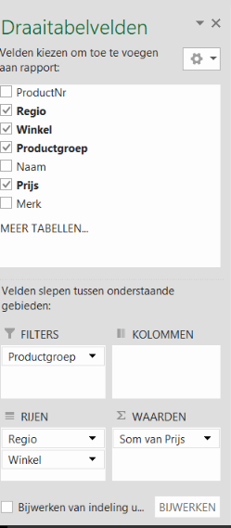
Basis Draaitabel maken
Maak een basis Draaitabel en filter op verkoper en product
In het tabblad Data staat een database met gegevens die geanalyseerd moeten worden.
Maak hiervan een draaitabel en plaats deze in dit werkblad.
1. Klik tab Invoegen - Kies Draaitabel -er opent zich een lijst met velden
Selecteer de hele tabel met kopteksten (of de hele database van blad Data)
2. Kies de cel waar u de draaitabel wilt laten neerzetten (in dit werkblad op cel G19) - OK
De wizard van Excel zal een sjabloon formaat van de draaitabel op de door u aangegeven locatie plaatsen.

BEPAAL VAN TEVOREN WELKE ANALYSE JE VAN DE DATA WILT MAKEN of experimenteer wat het overzichtelijkste is
Wilt u bijvoorbeeld de verkopen van iedere medewerker per regio zien? Of de verkopen per maand per regio? Etc. etc…..
1. Klik met de muis op een willekeurige plaats in het lege draaitabelveld.
Een dialoogschermp (Draaitabelvelden) komt tevoorschijn met de namen van de kolommen van de tabel met gegevens.
Sleep de titelnamen die als rij of kolom moet worden weergegeven - naar het veld KOLOMMEN of RIJEN in het neerzetgebied
Sleep - Regio naar het veld RIJEN en Winkel naar het veld RIJEN - Prijs naar WAARDEN - Productgroep naar FILTER
2. Filter op Productgroep (Aanbiedingen) en op Productgroep (Navigatie en reizen) naar wens zoals het voorbeeld op B20

 | Productgroep | (Meerdere items)

 | Rijlabels | Som van Prijs
 | AliExpress | 22580.97
 | Amsterdam | 4726
 | Eindhoven | 7148.99
 | Rotterdam | 8045
 | Utrecht | 2376.99
 | Venlo | 283.99
 | BCC | 21741.92
 | Amsterdam | 10043.92
 | Eindhoven | 2742
 | Maastricht | 1408
 | Rotterdam | 6675
 | Utrecht | 435
 | Venlo | 438
 | CoolBlue | 25298.25
 | Amsterdam | 15720.31
 | Eindhoven | 5592
 | Maastricht | 2417
 | Utrecht | 717
 | Venlo | 851.94
 | Eletronics | 31103.58
 | Amsterdam | 13331.58
 | Eindhoven | 6276
 | Maastricht | 8447
 | Rotterdam | 369
 | Utrecht | 2268
 | Venlo | 412
 | MediaMarkt | 23663.98
 | Amsterdam | 10243
 | Eindhoven | 4315
 | Maastricht | 3836
 | Rotterdam | 3927
 | Utrecht | 687
 | Venlo | 655.98
 | Saturn | 32085.61
 | Amsterdam | 11718.61
 | Eindhoven | 14465
 | Maastricht | 1517
 | Rotterdam | 2597
 | Utrecht | 1491
 | Venlo | 297
 | Eindtotaal | 156474.31

